Devis
IMAGE | REFERENCE | DESIGNATION | MARQUE | CATEGORIE | STYLE | SPORT CODE | COULEUR | QUANTITE | PRIX VENTE | NS1 | NS2 | NS3 | NS4 | NS9 | NS20
 | m2 25 avr | qdqs | marque 2 | CHAUSSURESSSS | J | TENNIS | yellow | 2 | 4 | 4 | 2 | 1 | 3
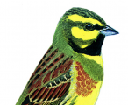 | laura1 | qsdqsd | marque 2 | CHAUSSURESSSS | J | TENNIS | red | 6 | 3 |  | 2 |  |  | 2 | 2

